关系图
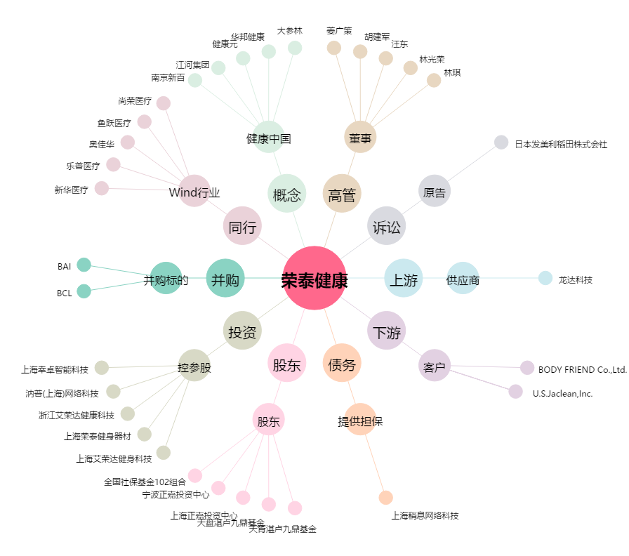
荣泰健康[603579.SH] - 关系概览图

